概要
概要
 | 目的
 | 1 | システムの一元化による投資コスト及び品質のバラツキの抑制
 |  |  | →仕様機能、WFC工程システムの一本化

現状構成 |  |  |  |  |  |  |  |  |  |  | 検討中
 | 佐賀/米沢

課題の整理

統合推奨案の具体的内容（１）

 | 統合方針
 |  | 基本方針
 |  |  | ・結晶工程は、現状通り、WF工程は、両システム共通DB化より、実行モジュールの一本化を目指す。
 |  |  | 別紙：SUMCO様構想案

 |  |  | ↓ここからは、弊社推奨案
 |  |  | ・クライアントの新OS（Windows７）対応→マルチプラットフォーム化
 |  |  |  | （既存クライアント主機能の開発は、VB6(VisualBasic/Ver.6)である）
 |  |  | ・クライアント端末のOracle依存の回避
 |  |  |  | →WEB画面、及びWEBサービスを利用したクライアントソフトウェアの導入
 |  |  | ・サーバ処理の共通化
 |  |  |  | →既存処理をベースにJavaへポーティングし構築、もしくは、パッケージ（EAI、ESB等）の利用
 |  |  | ・

 |  | ソフトウェア
 |  |  | 外部インターフェース
 |  |  |  | 仕様システムIFは、１本化 |  |  |  |  | →現状についての詳細は、別シート参照 |  |  | 検討中
 |  |  |  |  | ケース１，２，３を例に考察
 |  |  |  | その他外部IFは、現状通り

 |  |  | データベース
 |  |  |  | 仕様（スペック)系
 |  |  |  |  | 新設計で、既存DBへビュー(マテリアライズドビュー)で対応する→新機能は、新仕様DBを参照する。

 |  |  |  | 工程実績
 |  |  |  |  | 新設計or現状維持での比較が必要？

 |  |  |  | 外部インターフェース系
 |  |  |  |  | 新設計

 |  |  |  | 佐賀/米沢共通結晶情報DBの作成
 |  |  |  |  | どのタイミングで作成するかが鍵

 |  |  |  | マスタ
 |  |  |  |  | コードマスタ |  |  |  | 汎用コードマスタ 佐賀-米沢の各種定義をマージする。
 |  |  |  |  | 工程マスタ |  |  |  | 各工程の定義
 |  |  |  |  |  |  |  |  |  | [工程ID、装置ID、工程名称]
 |  |  |  |  | 装置マスタ |  |  |  | 各工程装置の定義及び、モードの定義
 |  |  |  |  |  |  |  |  |  | [装置ID、装置名称、装置モード（自動、手動）]
 |  |  |  |  | ルート（工程順）マスタ |  |  |  | 各品番、工程順の定義
 |  |  |  |  |  |  |  |  |  | [ルートID、品番、工程順、工程ID、前工程ID、次工程ID、分岐コード]
 |  |  |  |  | 検査/判定
 |  |  |  |  |  | 検査コード
 |  |  |  |  |  |  | 保証方法 |  | TOP保障、TOP/BOT保証、BOT保証、製品終了BOT、製品開始TOP
 |  |  |  |  |  |  | お勧めパターン |  | 実測、反映、推定
 |  |  |  |  |  |  | 検査指示項目 |  | 検査指示項目定義（表示名称等、各属性定義）
 |  |  |  |  |  |  | 検査実績項目 |  | 検査実績項目定義（表示名称等、各属性定義）
 |  |  |  |  |  |  | 検査指示－保障－実績 |  | 検査指示と保障方法、検査実績の紐付

 |  |  |  |  |  | 判定コード
 |  |  |  |  |  |  | 判定ロジック |  | 判定項目、検査実績と判定処理（ロジック）の紐付

 |  |  |  |  | 振替/判定処理
 |  |  |  |  |  | 処理グループ工程 |  |  | 振替チェックと工程コードの紐づけ
 |  |  |  |  |  | 処理パターン |  |  | 品番項目（コード）とチェックパターンコードの紐付
 |  |  |  |  |  | 処理グループ |  |  | 振替チェックパターンコードのグルーピング

 |  |  |  |  | 外部インターフェース系
 |  |  |  |  |  | 仕様IF項目定義 |  |  | 仕様IF項目とDB項目との紐付
 |  |  |  |  |  | WFシステムIF定義 |  |  | WFシステムID項目とDB項目との紐付
 |  |  |  |  |  | 品質システムIF送信項目定義 |  |  | 品質システムIF項目とDB項目との紐付
 |  |  |  |  |  | 品質システムIF編集定義 |  |  | 判定、検査実績項目と送信項目との紐付

 |  |  |  |  | 画面表示系
 |  |  |  |  |  | 仕様画面フォーム定義

 |  |  | 開発基盤（フレームワーク）/WEBサービス |  |  |  |  | →詳細別シート参照
 |  |  |  | 新機能は、すべてビジネスロジック（内部処理）は、WEBサービスで構築する。
 |  |  |  | ３階層モデル
 |  |  |  |  | データアクセス層を佐賀/米沢で分ける手法も可能である。

 |  |  | 画面系
 |  |  |  | 開発言語
 |  |  |  |  | VB.NET
 |  |  |  |  |  | 複雑系（入力チェック、編集、画面遷移等）
 |  |  |  |  | ASP.NET（WEB）
 |  |  |  |  |  | 簡易系の入力画面、参照系など

 |  |  |  | 仕様、検査指示、総合判定画面
 |  |  |  |  | 項目のコード(ID)化及び各種マスタ定義より、各種IF⇔DB⇔画面の紐づけを定義し
 |  |  |  |  | 簡単な項目追加は、プログラムレスで対応を可能とする。
 |  |  |  |  | →複雑な処理ついては、プログラムで対応も可能とする。

 |  |  | サーバ内部処理
 |  |  |  | 開発言語 |  | Java
 |  |  |  |  |  | 市販パッケージ(EIA,ESB等)の検討→マルチプラットフォーム化に対応

 |  |  |  | 外部インターフェース（MQ）
 |  |  |  | メール送信
 |  |  |  | 常駐プロセス
 |  |  |  | バッチ処理

 |  | ハードウェア |  | →詳細別シート参照
 |  |  | アプリケーションサーバの設置（WEBサーバ←WEBサービス動作の為）
 |  |  |  | 各拠点 1台（本番系）、１台（予備系）
 |  |  |  |  | →切り替えは、コールドスタンバイ、ロードバランサー等の負荷分散機能は不要か？

 |  | 移行
 |  |  | 具体的移行手順の検討
 |  |  |  | 移行ツール（Asteria Warp、等、DB比較ツールの市販ソフトウェアを視野に検討が必要
 |  |  |  | 過去実績すべて、移行が必要か？

 |  |  | パララン(テスト並行運用にて検証する)の検討

懸念事項
 | 全工程共通機能である、現行機能：新機能の混在の回避 |  |  |  |  |  |  |  | →詳細別シート参照
 |  | 主な共通機能
 |  |  | ・振替チェック、工程実績系、流動監視系（ロットホールド）、CLESTA判定
 |  |  | ・サーバ内処理（MQ送受信処理）
 |  |  |  | ・生産管理（SPT)
 |  |  |  | ・WF、品質、仕様システム
 |  | 対応案
 |  |  | ・既存DB、画面機能に新設計機能を組み込む(合わせこむ）が可能か？
 |  |  | ・全面改修(加工払出以降)のほうがよいか？段階的に全統合がよいか？

 |  | 具体例
 |  |  | ・新旧共通処理の混在した場合のソフト修正
修正が発生

既存処理を新処理に置き換えないと
３処理を修正することになる。

既存/米沢
振替チェック処理
既存/佐賀
振替チェック処理

新機能
振替チェック処理

 |  |  | ・工程系既存画面(例）と新画面の混在した場合のイメージ
工程実績画面（米沢） _SXL
流動監視（工程ホールド）
工程実績画面（米沢） _SXL
流動監視（工程ホールド）

２画面合わせて、
全工程となる。

新機能
工程実績画面 _WFC
流動監視（工程ホールド）

 |  |  | 回避するには、
 |  |  |  | 工程実績、流動監視系の共通新DBへの書き込みを既存結晶工程処理に追加改修の必要があるか？

 | ・サーバ内ロジックの共通化
 |  | →Java、それとも、新設計。もしくはパッケージ(EIA、ESB)で作成すると、全IF作成が必要？

 | ・サーバの将来構想
 |  | HP-UX→Soralis化
 |  | Oracleバージョン

 | ・統合システム開発中の、統合対象機能の既存システム改修は、見積もり範囲外とする。
 | この為、統合中の案件は、新システムの改修工数を盛り込む必要がある。

 | ・スラグ先行評価の考慮

付録
 | 共通系画面一覧（米沢）
 | 共通系DB(米沢）
 | 共通処理（比較）

SUMCO様構想案
結晶工程 設計～結晶最終払出
他システムサーバ
開発環境
 | スケジュール登録
 | 仕込み、引上
 | 加工払出
開発環境
 | 加工実績入力
 | 結晶評価サンプル実績入力
 | SXL総合判定
プログラムファイル
プログラムファイル
 | 結晶最終払出

 | 精製原料管理
 | 資材管理
 | 各種情報系帳票、参照画面

 | ・・・・

佐賀結晶操業サーバ
米沢結晶操業サーバ

米沢工場クライアント
佐賀・久原工場クライアント

共通の結晶情報データ
・ブロック情報
・加工、評価データ
・ホールド、特採、RT、中抜き・・・
DATA
DATA

WFC工程(統合)
他システムサーバ
開発環境
プログラムファイル
 | WFC払出
 | 結晶情報変更
 | 抜試指示
 | WFC総合判定
 | 際抜試指示
 | SXLID確定
 | ・・・

 | WFC進捗管理
 | WFC評価結果受信
 | シングルマップ受信
佐賀結晶操業サーバ
米沢結晶操業サーバ
 | 欠落情報受信
 | ブロック品番振替
 | SPT送信処理
 | ・・・

米沢工場クライアント
佐賀・久原工場クライアント

開発共通基盤（WEBサービス）の提案
■現状構成と問題点
 | ・クライアント端末のOS依存、Ｏｒａｃｌｅ依存
 | ・モジュールの再利用性が低い
 | ・Windows7上で開発できない。

クライアント
端末依存
（Oracle依存）
DBサーバ

VB6

DB
Client
DB
Server

ビジネスロジック層
（メイン処理：内部処理）
プレゼンテーション層
（表示）

データアクセス層
（DBアクセス）
分離されて
いない。
DBConnect

■階層分離とWEBサービス化のメリット
 | ・クライアント端末のOS依存、Ｏｒａｃｌｅ依存からの脱却
 | ・階層化による、モジュールの再利用性の向上→標準化の為の管理及び、利用者への仕様開示説明が必要。
 |  | →他システムの機能も容易に利用可能となる。
 | ・WEB画面でも、VB.NET画面でも同様のサービスが利用可能である。
 |  | →端末の多様化（スマホ、タブレット等の利用も可能）
 | ・グローバル技術の採用により、世界中から、安価の技術者を利用することできるようになり、開発コストの削減へつながる。
 | ・
端末、Oracle依存
の回避

同一サーバでも可能
クライアント
WEBアプリケーションサーバ
DB
Client
DB
Server
DBサーバ



プレゼンテーション層
（表示）
ビジネスロジック層
（メイン処理：内部処理）

http/XML
これらを
WEBサービス化する。



データアクセス層
（DBアクセス）
DBConnect

WEB、VB.NET系（ﾘｯﾁｸﾗｲｱﾝﾄ）の両方が選べる

■WEBサービスとは、
 | ・インターネットサービスの標準技術、WEB画面ではなく、内部処理である。
 | （Facebook、Twitter、Amazon、Yahoo等がWEBサービスを基本としたサイトである）

 | ・WEBサービスの処理イメージ
 |  | 例）本番機にて担当者チェックサービスのテスト
 |  | http://172.20.128.22/AppServer/Common/ChkUser.ashx?FactryCd=43&UserCd=6293000

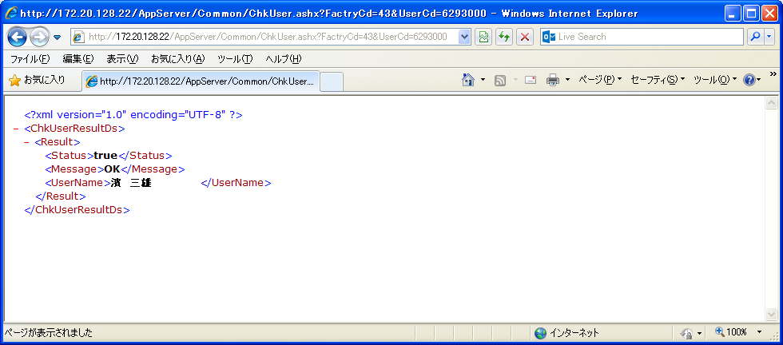

■共通化の効果

新規案件では

仕様システム
品質システム
WFシステム
生産管理システム

■システム間連携（ESB/EAI）導入のすすめ

 | 現状

結晶操業システム
（米沢）
結晶操業システム
（佐賀）

MQ送受信処理
MQ送受信処理

生産管理システム
WFシステム
品質システム

 | ■システム間連携（ESB/EAI）を導入した場合

 |  |  | ▼その１：送受信処理の集約による共通化
結晶操業システム
（米沢）
結晶操業システム
（佐賀）

MQ/送受信処理
MQ/送受信処理

連携フレームワーク（ESB/EAI）
送受信処理の集約
・各MQ電文項目とDBのマッピング(紐付）を定義
 |  |  |  | ●連携フレームワーク（ESB/EAI）
 |  |  |  |  | 各種データフォーマット、データベース、通信プロトコルに対応する汎用データ連携サーバ。
 |  |  |  |  | 複数システム間のハブとしてデータをつなぐことが可能。

MQ *1
 |  |  |  |  | *1 MQ －２拠点分のQmanager、que定義

生産管理システム
WFシステム
仕様システム
品質システム
STCシステム
 |  |  |  |  | システム連携パッケージ
 |  |  |  |  | 参考URL：http://www.infoteria.com/jp/warp/

 |  |  | ▼その２：サービス化より、どのシステムからのでも利用可能となる。

検査実績取得サービス
総合判定画面

結晶操業システム
（米沢）
結晶操業システム
（佐賀）

連携フレームワーク（ESB/EAI）
仕様サービス
判定サービス
振替サービス
 |  |  |  | ●連携フレームワーク（ESB/EAI）
 |  |  |  |  | 各種データフォーマット、データベース、通信プロトコルに対応する汎用データ連携サーバ。
 |  |  |  |  | 複数システム間のハブとしてデータをつなぐことが可能。

 |  |  |  |  | MQ －２拠点分のQmanager、que定義

生産管理システム
WFシステム
仕様システム
品質システム
STCシステム

■将来構想

結晶操業システム
仕様システム
品質システム
サプライヤー及び
ユーザーのシステム

■各社内システムをもちろん、
各関連会社等、自社の壁を超えたシステム間連携の実現

フレームワーク（共通の開発ルール）
システム間連携→ESB（サービスハブ）

インターネット

生産管理システム
WFシステム

参照系は、WEB画面で対応
複雑系はVB．NET等
のﾘｯﾁｸﾗｲｱﾝﾄの採用が可能
■統合の具体的手法として（例：結晶総合判定）
 |  | 階層分離とWEBサービスの利用より、このような構成が可能となる。

プレゼンテーション層（表示）

総合判定（入力、表示処理）

他システムのサービスを
利用することが可能

ビジネスロジック層
（メイン処理：内部処理）

仕様情報
仕様システムより

検査実績情報
品質システムより
判定方法

データアクセス層
（DBアクセス）

DBｱｸｾｽ（米沢用）
操業DB
（佐賀）
DBｱｸｾｽ（佐賀用）
統合DB
DBｱｸｾｽ（統合DB）
最終的に

操業DB
（米沢）

ハードウェア構成（案）
DB
Server
DB
Server
米沢 | ？？？ | 佐賀
 |  |  | 必要可否検討
 |  |  |  | 回線負荷を懸念の為

仮想化サーバ１（本番系）
APサーバ
工程系
WEBｻｰﾋﾞｽ
WEBサーバ
システム間連携サーバ
外部IF処理
仮想化サーバ２（待機系）
APサーバ
工程系
WEBｻｰﾋﾞｽ
WEBサーバ
システム間連携サーバ
外部IF処理
仮想化サーバ１（本番系）
APサーバ
工程系
WEBｻｰﾋﾞｽ
WEBサーバ
システム間連携サーバ
外部IF処理
仮想化サーバ２（待機系）
APサーバ
工程系
WEBｻｰﾋﾞｽ
WEBサーバ
システム間連携サーバ
外部IF処理

DBサーバ（現行）
DBサーバ（現行）

既存DB
共通DB
共通DB
既存DB

DB
（Oracle９．２）
DB
（Oracle1０g）

生産管理システム
WFシステム
結晶操業システム
仕様システム
品質システム

外部インターフェース（現状）
仕様システム
（SM）
外部インターフェース概要（工程イメージ）
 | （サーバプロセス/MQ送受信） | 米沢 |  | サーバ内処理 |  |  | 佐賀 |  | サーバ内処理

引上終了
CC300

加工払出
CC310
 |  |  | 仕様 |  |  |  | 仕様
 |  |  | SM |  |  |  | SM
生産管理
(SPT)

研削加工
CC320
 |  | 生産管理 |  |  |  |  |  |  |  | 生産管理
 |  | IF |  |  |  |  |  |  |  | IF

切断・再切断
CC450・CC460

各検査工程
STC、SXL出荷システム
(IF)
 |  |  | 品質 |  |  |  |  | 品質
 |  |  | QA |  |  |  |  | QA

結晶総合判定
CC600
再分割
CC610
品質システム
(QA)
 |  |  |  |  |  | STC | STC
 |  |  |  |  |  | SXL出荷 | SXL出荷
 |  |  |  |  |  | IF | IF
最終結晶払出
CC700
SXL

WFC払出
CC720
WFC
 |  |  |  |  |  | WFｼｽﾃﾑ | WFｼｽﾃﾑ
 |  |  |  |  |  | WM | WM

工程実績
更新処理が
送受信処理に組み込まれている。
工程実績
更新処理は、
別プロセスで監視し更新している。
結晶情報変更
CC730

WF抜試変更
CW740
WF4、5システム
(WM)

WFC総合判定
CW750
再抜試
CW760

シングル確定
CW800
各電文毎の
定義ファイル
で管理
各電文毎の
定義ファイル
で管理

 |  | Ｓｏｒａｌｉｓ | 処理A |  | PG固定（DB/XSDC3） |  | HP-UX | 定義ファイル
 |  |  | 処理B |  | 定義ファイル
 |  | 開発言語 | C言語 |  |  |  | 開発言語 | C言語
 |  | ミドルウェア | － |  |  |  | ミドルウェア | OEMIX

仕様関連IF-DB
仕様関連IF－DB構成 （案）

 | ケース１ |  | IF、DBをどちらかに一本化し、合わせるほうは、マテビューで対応し現行テーブル同様に参照可能とする。

仕様システム

IFは一本化し
２拠点まとめて伝送

仕様
製作条件
FAｘｘ
仕様
IF
TBCMEｘｘ
仕様関連
（現行）
TBCMExxx

仕様画面(新）

切替
（テーブル名変更）

仕様関連
（マテビュー）
TBCMExxx
構造は、現行DB同様
各画面

１０分周期で同期
レプリケーション
（マテリアライズドビュー）

 | ケース２ |  | どちらかのシステムに合わせDBを再構成する。合わせるほうは、マテビューで対応し現行テーブル同様に参照可能とする。

仕様システム

IFは一本化し
２拠点まとめて伝送

仕様
製作条件
FAｘｘ
仕様
IF
TBCMEｘｘ
仕様関連
（現行）
TBCMExxx

仕様画面(新）
切替
（テーブル名変更）

仕様
製作条件
（マテビュー）
FAｘｘ
仕様DB
新）
仕様DB
新）
（マテビュー）
仕様
（現行）
（マテビュー）

１０分周期で同期
レプリケーション
（マテリアライズドビュー）

新画面
現行画面
新画面
現行画面

 | ケース３ | 仕様インターフェース別サーバで実施し、新DB構成にて対応

仕様システム

ＷＦシステム
連携フレームワーク（ESB/EAI）
品質システム
ＳＰＴ．．
仕様システム連携処理
（サービス）

仕様
製作条件
FAｘｘ
仕様
IF
TBCMEｘｘ
仕様関連
（現行）
TBCMExxx

切替
（テーブル名変更）

仕様画面(新）
仕様
製作条件
（マテビュー）
FAｘｘ
仕様DB
新）
仕様DB
新）
仕様
（現行）
（マテビュー）

新画面
現行画面
新画面
現行画面

仕様関連DB-画面
仕様グループ |  |  |  |  |  |  |  |  |  |  |  |  |  |  |  |  |  |  |  | 仕様インターフェース |  |  |  |  |  | 工程-振替チェック |  |  |  | 振替チェック(親） |  |  |  |  | 振替チェック(子）
* | 仕様グループID |  |  |  |  |  |  |  |  |  |  |  |  |  |  |  |  |  |  | * | インタフェースID |  |  |  |  | * | 工程ID |  |  | * | チェックID |  |  |  | * | チェックID
* | 項目ID |  |  |  |  |  |  |  |  |  |  |  |  |  |  |  |  |  |  | * | 項目ID |  |  |  |  | * | 振替チェックID |  |  | * | バージョン |  |  |  | * | バージョン
 |  |  |  |  |  |  |  | 仕様項目定義 |  |  |  |  |  |  |  |  |  |  |  | * | バージョン |  |  |  |  |  |  |  |  |  | チェック方法 |  |  |  | * | 項目ID
 |  |  |  |  |  |  |  | * | 項目ID
 |  |  |  |  |  |  |  |  | 制限コード

 |  |  |  |  |  |  |  |  |  |  |  |  |  |  |  |  |  |  |  | 入力制限 |  |  |  |  |  | 画面表示定義
 |  |  |  |  |  |  |  |  |  |  |  |  |  |  |  |  |  |  |  | * | 制限コード |  |  |  |  | * | 画面ID
 |  |  |  |  |  |  |  | 仕様項目データ |  |  |  |  |  |  |  |  |  |  |  |  | 制限処理名称 |  |  |  |  | * | 機能ID
 |  |  |  |  |  |  |  | * | 品番 |  |  |  |  |  |  |  |  |  |  |  |  |  |  |  |  | * | 項目ID
 |  |  |  |  |  |  |  | * | 項目ID |  |  |  |  |  |  |  |  |  |  |  |  |  |  |  |  | * | 表示位置X
 |  |  |  |  |  |  |  |  | データ |  |  |  |  |  |  |  |  |  |  |  |  |  |  |  |  | * | 表示位置Y
このデータより、現行テーブルへのマテビューを展開する。
 |  |  |  |  |  |  |  |  |  |  |  |  |  |  |  |  |  |  |  |  |  |  |  |  |  |  | 表示名称

仕様項目定義
 |  |  |  |  |  |  |  |  |  |  |  |  |  |  |  |  |  |  |  |  |  |  |  |  |  |  |  |  | 現行テーブル紐付（米沢） |  |  |  |  |  |  |  | 現行テーブル紐付（佐賀）
 | 項目ＩＤ |  |  |  | 項目名称 |  |  |  |  | 日本語名称 |  |  |  |  |  |  |  |  | 略称 |  |  | 単位 | カラム型 |  |  |  |  | 入力制限コード | テーブル名称 |  |  | カラム名称 |  | カラム型 |  |  | テーブル名称 | カラム名称 | カラム型
 | ＩＤ000001 |  |  |  | HSXRMIN |  |  |  |  | 品ＳＸ比抵抗下限 |  |  |  |  |  |  |  |  | 比抵抗ＭＩＮ |  |  | Ω | number(10,5) |  |  |  |  | speccheck0001 | TBCME018 |  |  | HSXRMIN |  | number(10,5) |  |  | FA_1_2 | HSXRMIN | number(10,5)
 | ＩＤ000002 |  |  |  | HSXRMAX |  |  |  |  | 品ＳＸ比抵抗上限 |  |  |  |  |  |  |  |  | 比抵抗ＭAX |  |  | Ω | number(10,5) |  |  |  |  | speccheck0001 | TBCME018 |  |  | HSXRMAX |  | number(10,5) |  |  | FA_1_2 | HSXRMAX | number(10,5)
 | ＩＤ000003 |  |  |  | HSXRSPOH |  |  |  |  | 品ＳＸ比抵抗測定位置＿方
 | ＩＤ000004 |  |  |  | HSXRSPOT |  |  |  |  | 品ＳＸ比抵抗測定位置＿点
 | ＩＤ000005 |  |  |  | HSXRSPOI |  |  |  |  | 品ＳＸ比抵抗測定位置＿位
 | ＩＤ000006 |  |  |  | HSXRHWYT |  |  |  |  | 品ＳＸ比抵抗保証方法＿対
 | ＩＤ000007 |  |  |  | HSXRHWYS |  |  |  |  | 品ＳＸ比抵抗保証方法＿処
 | ＩＤ000008 |  |  |  | HSXRKWAY |  |  |  |  | 品ＳＸ比抵抗検査方法
 | ＩＤ000009 |  |  |  | HSXRKHNM |  |  |  |  | 品ＳＸ比抵抗検査頻度＿枚
 | ＩＤ000010 |  |  |  | HSXRKHNI |  |  |  |  | 品ＳＸ比抵抗検査頻度＿位
 | ＩＤ000011 |  |  |  | HSXRKHNH |  |  |  |  | 品ＳＸ比抵抗検査頻度＿保
 | ＩＤ000012 |  |  |  | HSXRKHNS |  |  |  |  | 品ＳＸ比抵抗検査頻度＿試
 | ＩＤ000013 |  |  |  | HSXRMCAL |  |  |  |  | 品ＳＸ比抵抗面内計算
 | ＩＤ000014 |  |  |  | HSXRMBNP |  |  |  |  | 品ＳＸ比抵抗面内分布
 | ＩＤ000015 |  |  |  | HSXRMCL2 |  |  |  |  | 品ＳＸ比抵抗面内計算２
 | ＩＤ000016 |  |  |  | HSXRMBP2 |  |  |  |  | 品ＳＸ比抵抗面内分布２
 | ＩＤ000017 |  |  |  | HSXRSDEV |  |  |  |  | 品ＳＸ比抵抗標準偏差
 | ＩＤ000018 |  |  |  | HSXRAMIN |  |  |  |  | 品ＳＸ比抵抗平均下限
 | ＩＤ000019 |  |  |  | HSXRAMAX |  |  |  |  | 品ＳＸ比抵抗平均上限

仕様項目データ

 | 品番 |  |  |  |  | 項目ID |  |  |  |  | データ
 | HYM0070C00Y2 |  |  |  |  | ID000001 |  |  |  |  | 15.0
 | HYM0070C00Y2 |  |  |  |  | ID000002 |  |  |  |  | 20.999

仕様グループ |  |  |  |  |  |  |  |  |  |  |  |  |  |  |  |  |  |  |  |  |  |  |  | 工程-振替チェック |  |  |  |  |  |  |  | 振替チェック(親）

 | 仕様グループID |  |  |  |  | 項目ID |  |  |  |  |  |  |  |  |  |  |  |  |  |  |  |  |  |  | 工程ID |  |  | 振替チェックID |  |  |  |  | チェックID |  | バージョン |  | チェックロジック名称
 | TEIKO001 |  |  |  |  | ＩＤ000001 |  |  |  |  |  |  |  |  |  |  |  |  |  |  |  |  |  |  | CC310 |  |  | CHK0001 |  |  |  |  | CHK0001 |  | 20140917 |  | ChkFurikae1
 | TEIKO001 |  |  |  |  | ＩＤ000002 |  |  |  |  |  |  |  |  |  |  |  |  |  |  |  |  |  |  | CC310 |  |  | CHK0001

 |  |  |  |  |  |  |  |  |  |  |  |  |  |  |  |  |  |  |  |  |  |  |  |  |  |  |  |  |  |  |  | 振替チェック（子）
入力制限
 |  |  |  |  |  |  |  |  |  |  |  |  |  |  |  |  |  |  |  |  |  |  |  |  |  |  |  |  |  |  |  |  | チェックID |  | バージョン |  | 項目ID
 | 制限コード |  |  |  |  | 制限処理名称 |  |  |  |  |  |  |  |  |  |  |  |  |  |  |  |  |  |  |  |  |  |  |  |  |  |  | CHK0001 |  | 20140917 |  | ID0001
 | speccheck0001 |  |  |  |  | チェックパターン１（型、長さチェックのみ） |  |  |  |  |  |  |  |  |  |  |  |  |  |  |  |  |  |  |  |  |  |  |  |  |  |  | CHK0001 |  | 20140917 |  | ID0002
 | speccheck9001 |  |  |  |  | チェックパターン２（特例１）

仕様インターフェース

 | インタフェースID |  |  |  |  | 項目ID |  |  | バージョン |  |  |  | 開始位置 |  |  | 文字数
 | SA0 |  |  |  |  | ＩＤ000001 |  |  | 20140904 |  |  |  | 12345 |  |  | 20
 | SA0 |  |  |  |  | ＩＤ000002 |  |  | 20140904 |  |  |  | 12365 |  |  | 20

画面表示定義
 |  |  |  | X
 |  |  |  | 0 |  |  | 1 |  |  |  |  | 2 |  |  | 3 |  |  | 4
 | Y | 0 | 項目名称 |  |  | 制限 |  |  |  | 現在値 |  |  |  | 単位 |  |  | 変更入力
 |  | 1 | 比抵抗ＭＩＮ |  |  | 99999 |  |  |  | 15.6 |  |  |  | Ω
 |  | 2 | 比抵抗MAX |  |  | 99999 |  |  |  | 19 |  |  |  | Ω
 |  | 3
 |  | 4
 |  | 5

 | 画面ID |  |  | 機能ID |  |  | 項目ID |  |  |  |  | 表示位置X |  |  |  | 表示位置Y |  |  |  |  | 表示名称
 | DSP0001 |  |  | FUNC001 |  |  | HEADER |  |  |  |  |  | 0 |  |  |  | 0 |  |  |  | 項目名称
 | DSP0001 |  |  | FUNC001 |  |  | HEADER |  |  |  |  |  | 1 |  |  |  | 0 |  |  |  | 制限
 | DSP0001 |  |  | FUNC001 |  |  | HEADER |  |  |  |  |  | 2 |  |  |  | 0 |  |  |  | 現在値
 | DSP0001 |  |  | FUNC001 |  |  | HEADER |  |  |  |  |  | 3 |  |  |  | 0 |  |  |  | 単位
 | DSP0001 |  |  | FUNC001 |  |  | HEADER |  |  |  |  |  | 4 |  |  |  | 0 |  |  |  | 変更入力
 | DSP0001 |  |  | FUNC001 |  |  | ＩＤ000001 |  |  |  |  |  | 0 |  |  |  | 1 |  |  |  | 比抵抗MIN
 | DSP0001 |  |  | FUNC001 |  |  | ＩＤ000002 |  |  |  |  |  | 0 |  |  |  | 2 |  |  |  | 比抵抗MAX

懸念事項（共通系処理）
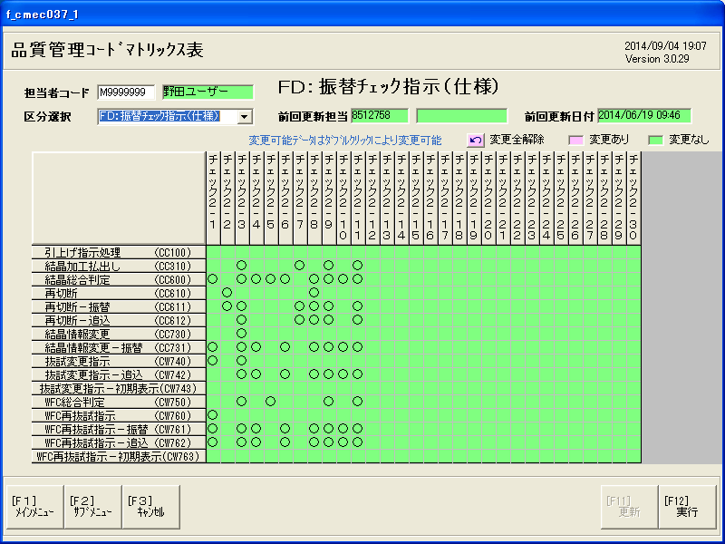
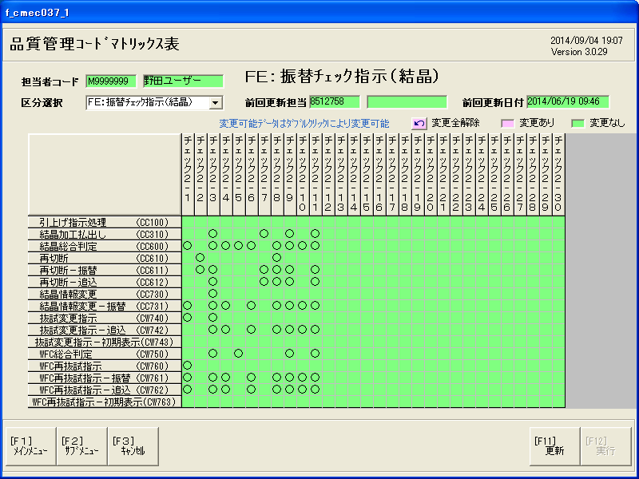
懸念事項（共通系処理）

引上終了
CC300
DB
仕様関係
認定炉
ｸﾚｽﾀ判定
TBCMEｘｘｘ
DB
マスタ関係
KODA8
KODA9
TBCMB005
DB
検査実績
検査書
WFIF
TBCMJｘｘｘ
TBCMXｘｘｘ
TBCMYｘｘx
DB
原料関係
XODC6x
TBCMH002
DB
工程実績系
XSDCｘｘ
DB
流動監視系
SWS
XODYｘｘ

修正が発生
加工払出
CC310
振替チェック処理
振替チェック処理
既存処理を新処理に置き換えないと
３処理を修正することになる。

研削加工
CC320
新旧交換

振替チェック処理
（米沢）
振替チェック処理
（佐賀）
切断・再切断
CC450・CC460
振替チェック処理
（共通）

各検査工程

振替チェック処理

結晶総合判定
CC600
再分割
CC610
共通DB
工程実績画面（米沢） _SXL
流動監視（工程ホールド）
工程実績画面（米沢） _SXL
流動監視（工程ホールド）
振替チェック処理
共通DB_結晶実績
2画面合わせて、全工程となる。
最終結晶払出
CC700

工程実績画面（共通） _WFC
流動監視（工程ホールド）

WFC払出
CC720
共通結晶DB作成

結晶情報変更
CC730
振替チェック処理

WF抜試変更
CW740
振替チェック処理

WFC総合判定
CW750
再抜試
CW760
振替チェック処理

シングル確定
CW800

懸念事項（1）
対応案
理論的には、対応可能であるが
かなり複雑になるので、現実的には、推奨できない。
新画面
工程管理系
単結晶製造
結晶ブロック仕掛
DB
・工程実績
・流動監視
工程実績
SPT送信
は、ビューで
新DBと共通にできるか？
引上終了
CC300
既存DB
変換ビュー
（マテビュー）
TBCMEｘｘ
DB
・仕様
認定炉
クレスタ設定
・汎用コード
KODA9
TBCMB005
・メニュー
KODA8
DB
仕様関係
認定炉
ｸﾚｽﾀ判定
TBCMEｘｘｘ
DB
工程実績系
XSDCｘｘ
DB
流動監視系
SWS
XODYｘｘ
DB
マスタ関係
KODA8
KODA9
TBCMB005
DB
検査実績
検査書
WFIF
TBCMJｘｘｘ
TBCMXｘｘｘ
TBCMYｘｘx
DB
原料関係
XODC6x
TBCMH002

加工払出
CC310
振替チェック処理
振替チェック処理
既存処理に改修が必要
SPT
研削加工
CC320
新旧交換
佐賀は、
定義ファイル
米沢は、
PG固定

切断・再切断
CC450・CC460
新画面
・仕様
認定炉
クレスタ設定

各検査工程

振替チェック処理

品質システム
SXL出荷
結晶総合判定
CC600
再分割
CC610
共通DB
振替チェック処理
各電文毎の
定義ファイル
で管理
共通DB_結晶実績
最終結晶払出
CC700

WFC払出
CC720
共通結晶DB作成

結晶情報変更
CC730
振替チェック処理
WFシステム

各電文毎の
定義ファイル
で管理
WF抜試変更
CW740
振替チェック処理

WFC総合判定
CW750
再抜試
CW760
振替チェック処理

シングル確定
CW800

懸念事項（2）
検討課題
 | 結晶総合判定前に共通DBを作成し、それ以降再構築

引上終了
CC300
DB
仕様関係
TBCMEｘｘｘ
DB
マスタ関係
KODA8
KODA9
TBCMB005
DB
検査実績
TBCMJｘｘ
TBCMYｘｘ
TBCMXｘｘｘ
DB
原料関係
XODC6x
TBCMH002
DB
工程実績系
XSDCｘｘ
DB
流動監視系
SWS
XODYｘｘ
新旧交換

加工払出
CC310
振替チェック処理
振替チェック処理

研削加工
CC320

このルートが佐賀/米沢共通とするのが困難
切断・再切断
CC450・CC460

各検査工程
共通DB

共通DB_結晶実績

共通結晶DB作成

結晶総合判定
CC600
再分割
CC610
振替チェック
振替チェック処理

最終結晶払出
CC700

WFC払出
CC720

結晶情報変更
CC730
振替チェック処理

WF抜試変更
CW740
振替チェック処理

WFC総合判定
CW750
再抜試
CW760
振替チェック処理

シングル確定
CW800

懸念事項（3）
既存DB,機能と新設計DB、機能の切り分けが難しい
検討課題
 | 結晶総合判定のみ新設計で再構築

引上終了
CC300
DB
仕様関係
TBCMEｘｘｘ
DB
マスタ関係
KODA8
KODA9
TBCMB005
DB
検査実績
TBCMJｘｘ
TBCMYｘｘ
TBCMXｘｘｘ
DB
原料関係
XODC6x
TBCMH002
DB
工程実績系
XSDCｘｘ
DB
流動監視系
SWS
XODYｘｘ
新旧交換

加工払出
CC310
振替チェック処理
振替チェック処理

研削加工
CC320

切断・再切断
CC450・CC460

各検査工程

実現可否、要検討
共通DB

検査待ち一覧
（共通結晶DB作成）
共通DB_結晶実績

結晶総合判定
CC600
再分割
CC610
振替チェック
振替チェック処理

最終結晶払出
CC700

WFC払出
CC720

結晶情報変更
CC730
振替チェック処理

WF抜試変更
CW740
振替チェック処理

WFC総合判定
CW750
再抜試
CW760
振替チェック処理

シングル確定
CW800

懸念事項（4）
検討課題
 | 加工払い出し以降すべて再構築

引上終了
CC300
既存機能、DBとの切り分けはいいが
米沢：佐賀の差異をどう吸収し共通化
するかが、最重点課題
DB
仕様関係
TBCMEｘｘｘ
DB
マスタ関係
KODA8
KODA9
TBCMB005
DB
検査実績
TBCMJｘｘ
TBCMYｘｘ
TBCMXｘｘｘ
DB
原料関係
XODC6x
TBCMH002
DB
工程実績系
XSDCｘｘ
DB
流動監視系
SWS
XODYｘｘ

加工払出
CC310
共通DB
振替チェック処理

研削加工
CC320

切断・再切断
CC450・CC460

各検査工程

検査待ち一覧

結晶総合判定
CC600
再分割
CC610
振替チェック
振替チェック処理

最終結晶払出
CC700

WFC払出
CC720

結晶情報変更
CC730
振替チェック処理

WF抜試変更
CW740
振替チェック処理

WFC総合判定
CW750
再抜試
CW760
振替チェック処理

シングル確定
CW800

共通系画面一覧（米沢）
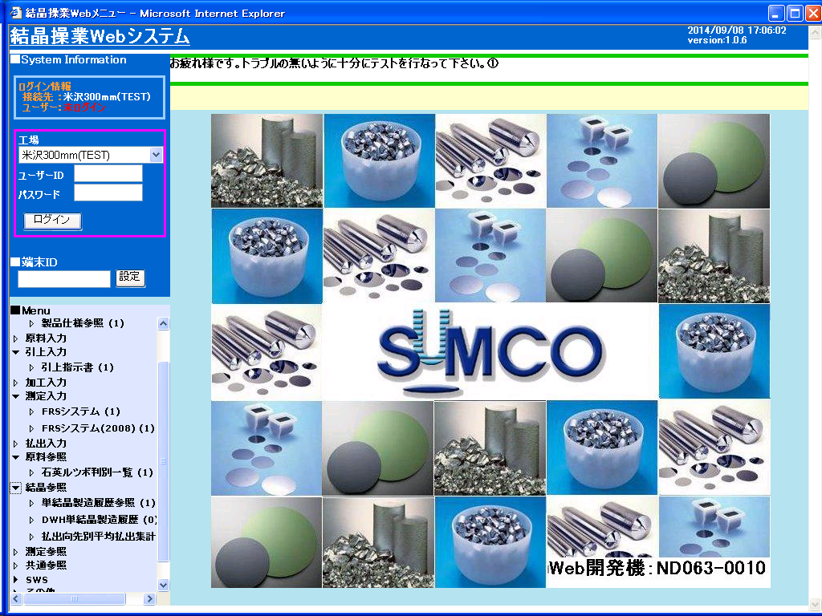
メニュグループ | ボタンNO | メニュー名称 | モジュール名 | パラメータ | 工程区分
仕様受入メニュー | 4 | 製品仕様結晶管理[参照] | CMEC073 |  | 共通 | 仕様
仕様受入メニュー | 3 | 品番振替確認表 | CMBC051 |  | 共通 | 仕様
仕様受入メニュー | 2 | 製品仕様参照 | CMEC038 |  | 共通 | 仕様
仕様受入メニュー | 5 | Ｃ－ＯＳＦ３判定テーブル | CMBC052 |  | 共通 | CLESTA
仕様受入メニュー | 1 | 製品仕様結晶管理 | CMBC003 |  | 共通 | 仕様
結晶引上メニュー | 3 | 引上終了実績入力 | CMBC014 |  | 共通 | 認定炉
結晶引上メニュー | 12 | 認定炉設定 | CMBC011 |  | 共通 | 認定炉
結晶引上メニュー | 13 | 認定炉参照 | CMEC077 |  | 共通 | 認定炉
結晶引上メニュー | 19 | RT実績一覧 | CMBC072 |  | 共通 | RT
結晶引上メニュー | 20 | RT実績入力 | CMBC073 |  | 共通 | RT
結晶加工メニュー | 1 | 結晶加工払出処理 | CMBC016 |  | 共通 | 振替チェック
結晶加工メニュー | 23 | 流動監視登録 | VBX6300 |  | 共通 | 工程
結晶加工メニュー | 21 | 先行評価依頼票項目登録・修正 | VBX6310 |  | 共通 | 工程
結晶加工メニュー | 22 | 先行評価依頼票登録 | VBX6320 |  | 共通 | 工程
結晶加工メニュー | 4 | シード軸状転位評価一覧 | CMBC066 |  | 共通 | シード
結晶加工メニュー | 5 | シード軸状転位加工実績入力 | CMBC067 |  | 共通 | シード
結晶検査メニュー | 7 | ＧＤ実績入力 | CMBC026 |  | 共通 | C-OSF3
結晶検査メニュー | 11 | Ｃｕ-Ｄｅｃｏ実績入力 | CMBC054 |  | 共通 | CLESTA
結晶検査メニュー | 13 | シード軸状転位評価一覧 | CMBC066 |  | 共通 | シード
結晶検査メニュー | 14 | シード軸状転位評価実績入力 | CMBC068 |  | 共通 | シード
結晶払出メニュー | 1 | 結晶総合判定 | CMBC030 |  | 共通 | 振替チェック
結晶払出メニュー | 11 | 中間抜試指示設定 | CMBC075 |  | 共通 | 中間抜試
その他メニュー | 10 | 測定位置コード登録 | CMCC012 |  | 共通
その他メニュー | 16 | 品番別不良(標準)登録 | CMCC013 |  | 共通
その他メニュー | 17 | 操業－ＳＰＴ受払比較参照 | CMEC068 |  | 共通
その他メニュー | 1 | ＰＧ－ＩＤメンテナンス | CMCC001 |  | 共通
その他メニュー | 3 | 社員マスタメンテナンス | CMCC003 |  | 共通
その他メニュー | 4 | 権限マスタメンテナンス | CMCC004 |  | 共通
その他メニュー | 5 | コードマスタメンテナンス | CMCC005 |  | 共通
その他メニュー | 6 | ラベルプリンタマスターメンテ | CMCC006 |  | 共通
その他メニュー | 7 | 内側管理メンテナンス | CMCC007 |  | 共通 | 仕様
その他メニュー | 9 | 管理コードマスター登録・修正 | VBK1010 |  | 共通 | 汎用コード
その他メニュー | 11 | バージョン管理 | CMCC009 |  | 共通
その他メニュー | 12 | SUMITメンテナンス | CMCC010 |  | 共通
その他メニュー | 98 | ドーパント種類参照修正 | CMCC011 |  | 共通
その他メニュー | 14 | 品質管理ｺｰﾄﾞﾏﾄﾘｯｸｽ表 | CMEC037 |  | 共通 | 振替チェック
その他メニュー | 20 | DB管理プログラム | CMCC900 |  | 共通
その他メニュー | 18 | SPT実績参照（C3） | CMEC070_C3 |  | 共通
その他メニュー | 19 | メニュータイトル登録・修正 | VBK1050 |  | 共通
その他メニュー | 8 | 権限登録 | VBK1070 |  | 共通
その他メニュー | 21 | XMAINメッセージ登録・修正 | VBX4430 |  | 共通
その他メニュー | 23 | 操業テーブル管理・参照 | CMEC090 |  | 共通
その他メニュー | 22 | 外部I/Fデータ参照 | CMEC080 |  | 共通
ラベル再発行メニュー | 20 | 検査成績書出力 | CMDC095 |  | 共通
ラベル再発行メニュー | 15 | .NETFrameWork 配布 | VBXFWDL |  | 共通
ラベル再発行メニュー | 16 | .NETFrameWork 日本語LP 配布 | VBXFWLP |  | 共通
結晶製造参照 （共通参照） | 18 | 結晶図 | CMEC071 |  | 共通
結晶製造参照 （共通参照） | 1 | 結晶製造履歴参照 | CMEC006 |  | 共通 | 全工程
結晶製造参照 （共通参照） | 2 | 工程別結晶処理一覧 | CMEC018 |  | 共通 | 全工程
結晶製造参照 （共通参照） | 3 | 工程別結晶仕掛一覧 | CMEC019 |  | 共通 | 全工程
結晶製造参照 （共通参照） | 4 | 結晶生産歩留 | CMEC004 |  | 共通 | 全工程
結晶製造参照 （共通参照） | 5 | 月次払出計画／進捗／ＯＴＤ率 | CMEC001 |  | 共通
結晶製造参照 （共通参照） | 6 | 工程別不良集計 | CMEC025 |  | 共通 | 全工程
結晶製造参照 （共通参照） | 13 | 全工程結晶仕掛一覧 | CMEC062 |  | 共通 | 全工程
結晶製造参照 （共通参照） | 14 | 不良欠落参照 | CMEC063 |  | 共通 | 全工程
結晶製造参照 （共通参照） | 16 | 振替履歴参照 | CMEC064 |  | 共通 | 全工程
結晶製造参照 （共通参照） | 20 | WEB参照 | VBX5400 |  | 共通
結晶製造参照 （共通参照） | 17 | 工程別仕掛ブロック一覧 | CMEC075 |  | 共通 | 全工程
結晶製造参照 （共通参照） | 19 | 仕掛一覧（日締め） | CMEC076 |  | 共通 | 全工程
結晶製造参照 （共通参照） | 21 | ドーパント管理実績参照 | CMEC059 |  | 共通 | 全工程
結晶製造参照 （共通参照） | 22 | 引上対象不良解析一覧 | CMEC040 |  | 共通 | 全工程
結晶製造管理 （品質参照） | 13 | Ｃｕ-Ｄｅｃｏ実測参照 | CMEC041 |  | 共通
結晶製造管理 （品質参照） | 16 | 特採設定履歴参照 | CMEC091 |  | 共通 | 全工程
流動監視 | 1 | 流動監視登録 | VBX6300 |  | 共通 | 全工程
流動監視 | 2 | 先行評価依頼票登録 | VBX6320 |  | 共通 | 全工程
流動監視 | 3 | 先行評価依頼票項目登録・修正 | VBX6310 |  | 共通 | 全工程
流動監視 | 4 | SIRD流動監視 | VBX6330 |  | 共通 | 全工程
流動監視 | 5 | 品番ホールド（停止）設定 | VBX6340 |  | 共通 | 全工程
結晶製造管理（管理メニュー） | 1 | 管理コードマスター登録・修正 | VBK1010 |  | 共通 | 全工程
結晶製造管理（管理メニュー） | 2 | 権限登録 | VBK1070 |  | 共通 | 全工程
結晶製造管理（管理メニュー） | 3 | ラベルテンプレート保守 | VBX6400 |  | 共通
結晶製造管理（管理メニュー） | 10 | XMAINメッセージ登録・修正 | VBX4430 |  | 共通

